CHL
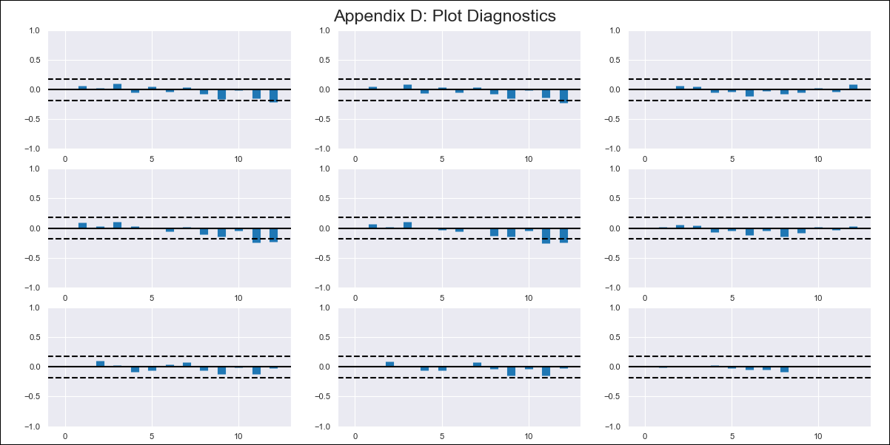
CHL - Inflation - Next 12 months forecast as of: 2023-03-01

Model | VAR - 11 | Exogenous Variables | 5.CPI Volatile, Expectativas de inflación en 11 meses
Training Data | 2010-12-01 to 2022-04-01
Test Data | 2022-04-01 to 2023-03-01

Date | Inflation Change YoY % | Lower Bound - 95% Confidence Interval | Upper Bound - 95% Confidence Interval
2023-04-01 | -1.0034418165E+17 | -1.0034418165E+17 | -1.0034418165E+17
2023-05-01 | -9.3450227262E+16 | 6.8939543918E+15 | 6.8939543918E+15
2023-06-01 | -1.6686725623E+17 | -7.3417028963E+16 | -7.3417028963E+16
2023-07-01 | -2.4274282353E+17 | -7.58755673E+16 | -7.58755673E+16
2023-08-01 | -2.7280681764E+17 | -3.0063994112E+16 | -3.0063994112E+16
2023-09-01 | -3.3837023221E+17 | -6.5563414571E+16 | -6.5563414571E+16
2023-10-01 | -3.5123901008E+17 | -1.2868777873E+16 | -1.2868777873E+16
2023-11-01 | -4.1729006933E+17 | -6.6051059246E+16 | -6.6051059246E+16
2023-12-01 | -4.6564521745E+17 | -4.8355148122E+16 | -4.8355148122E+16
2024-01-01 | -4.8024356522E+17 | -1.4598347774E+16 | -1.4598347774E+16
2024-02-01 | -5.0439368017E+17 | -2.4150114952E+16 | -2.4150114952E+16
2024-03-01 | -5.7688419089E+17 | -7.2490510716E+16 | -7.2490510716E+16

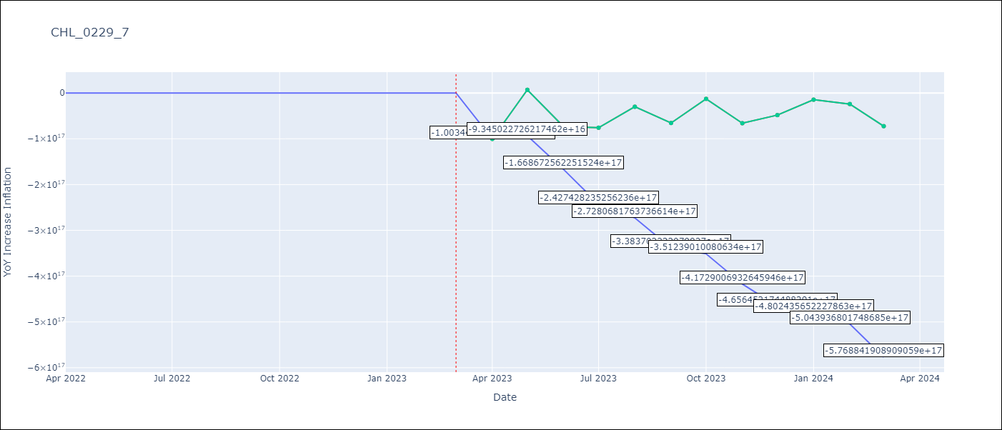

Test Metrics
RMSE | 3.98
Naive RMSE | 0.81
MAPE | 22.14%

Test Predictions
Date | Predicted | Actual
2022-04-01 | 10.32 | 10.52
2022-05-01 | 11.22 | 11.54
2022-06-01 | 12.51 | 12.49
2022-07-01 | 13.17 | 13.12
2022-08-01 | 14.23 | 14.08
2022-09-01 | 15 | 13.73
2022-10-01 | 15.16 | 12.81
2022-11-01 | 15.73 | 13.34
2022-12-01 | 16.64 | 12.78
2023-01-01 | 17.78 | 12.34
2023-02-01 | 19.43 | 12.31
2023-03-01 | 20.14 | 11.07

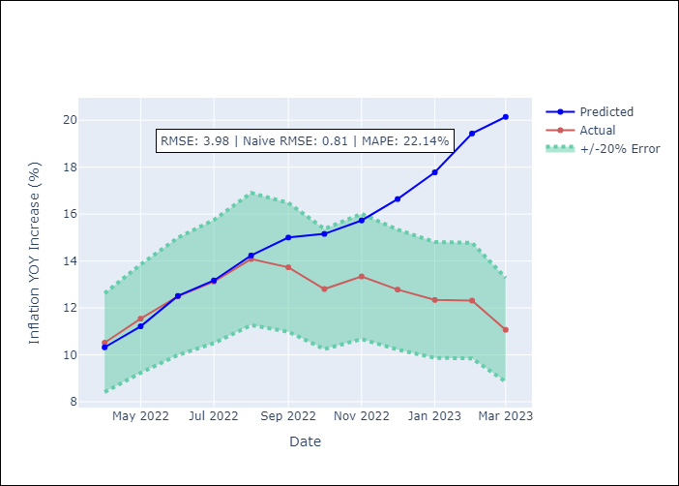

Appendix A: Model Summary
Model | VAR - 11
Sample | 2010-12-01 to 2023-03-01
No. of Observations | 148
Terms | P-value (Statistical significance)
L1.YoY Increase Inflation | 0.00258931338
L1.5.CPI Volatile | 0.84232032355
L1.Expectativas de inflación en 11 meses | 0.16540276764
L2.YoY Increase Inflation | 0.29108234086
L2.5.CPI Volatile | 0.3911643729
L2.Expectativas de inflación en 11 meses | 0.12637521532
L3.YoY Increase Inflation | 0.86280743096
L3.5.CPI Volatile | 0.24015884333
L3.Expectativas de inflación en 11 meses | 0.94793150938
L4.YoY Increase Inflation | 0.88747212842
L4.5.CPI Volatile | 0.14089611434
L4.Expectativas de inflación en 11 meses | 0.63837619593
L5.YoY Increase Inflation | 0.47174550693
L5.5.CPI Volatile | 0.92925416947
L5.Expectativas de inflación en 11 meses | 0.62218722855
L6.YoY Increase Inflation | 0.695252375
L6.5.CPI Volatile | 0.38553231423
L6.Expectativas de inflación en 11 meses | 0.078248747304
L7.YoY Increase Inflation | 0.90835538496
L7.5.CPI Volatile | 0.69492292206
L7.Expectativas de inflación en 11 meses | 0.40427780744
L8.YoY Increase Inflation | 0.99604850955
L8.5.CPI Volatile | 0.99253376483
L8.Expectativas de inflación en 11 meses | 0.81847826717
L9.YoY Increase Inflation | 0.71099758067
L9.5.CPI Volatile | 0.97501438326
L9.Expectativas de inflación en 11 meses | 0.037531282412
L10.YoY Increase Inflation | 0.22964160965
L10.5.CPI Volatile | 0.045887235589
L10.Expectativas de inflación en 11 meses | 0.010901819508
L11.YoY Increase Inflation | 0.80484543998
L11.5.CPI Volatile | 0.33961860272
L11.Expectativas de inflación en 11 meses | 0.027387037678
Assumptions | P-value

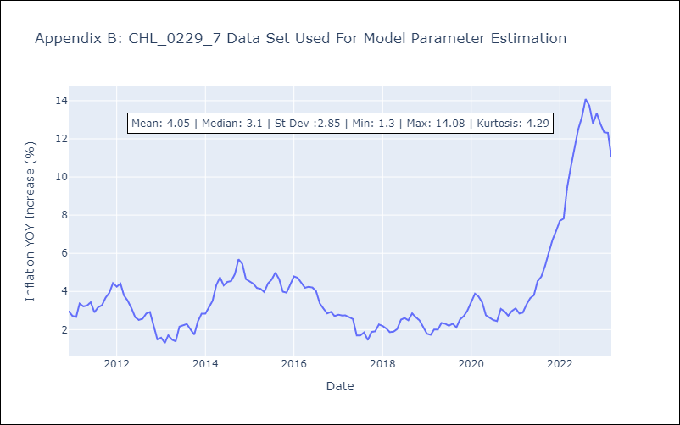

Appendix C: Residuals Analysis
Mean | 0.0
Errors AutoCorrelated? | 1.8235042980464928 | No Autocorrelation
Normal? | No

